Gaji-(All)
Perhitungan Februari 2026-Confidential
N0 | Nama | Bagian | Gaji | Status | HH | Premi | Jumlah | Potongan | Potongan | Tunjangan |  |  | kyw shift 24 jam |  | Others-Tambahan lainnya |  |  |  |  | Jumlah | Potongan | THP | Pembayaran ke : |  | Cost Center
 |  |  |  |  |  | BPJS-Kes | Gaji+Premi BPJS-Kes | JHT-TK(2%) | JP-TK(1%) | Jabatan | Kehadiran | Pulsa | Premi Shift | UM Shift-Malam | OT-Lembur | Operasional | Kerajinan | Rapel | Others |  | Absensi |  | Bank | No.Rek. | Artacomindo | Narwastu | AJNusa
1 |  |  |  |  |  |  |  |  |  |  |  |  |  |  |  |  |  |  |  |  |  |  | Mandiri
2 |  |  |  |  |  |  |  |  |  |  |  |  |  |  |  |  |  |  |  |  |  |  | Other Bank
3
4
5
6
7
8
9
10
11
12
13
14
15
16
17
18
19
20
21
22
23
24
25
26
27
28
29
30
31
32
33
34
35
36
37
 |  | Jumlah | Rp- |  |  | Rp- | Rp- | Rp- | Rp- | Rp- | Rp- | Rp- | Rp- | Rp- | Rp- | Rp- | Rp- | Rp- | Rp- | Rp- | Rp- | Rp- | Rp- | Rp- | Rp- | Rp- | Rp-
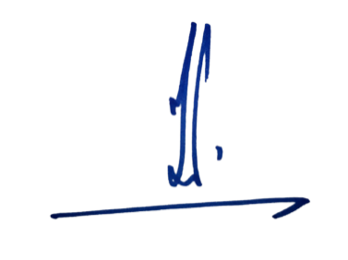
 | Jakarta,...... |  |  |  |  |  |  |  |  |  |  |  |  | Fahri | 3,500,000 | thru-NN tgl.10/10.25 | @ rp.500 rb/bulan |  | Rp500,000 | 6/7
 |  |  |  |  |  |  |  |  |  |  |  |  |  | Rayhan2 | 200,000 | thru-NN tgl.17/Jan.26
 |  |  |  |  |  |  |  |  |  |  |  |  |  |  |  |  |  | tambahan
 |  |  |  |  |  |  |  |  |  |  |  |  |  |  |  |  |  |  | -
 |  |  |  |  |  |  |  |  |  |  |  |  |  | Ahmad | Lunas

 | Nazirin Nawawi

 |  |  |  |  |  |  |  |  | 5

